2019_06_data
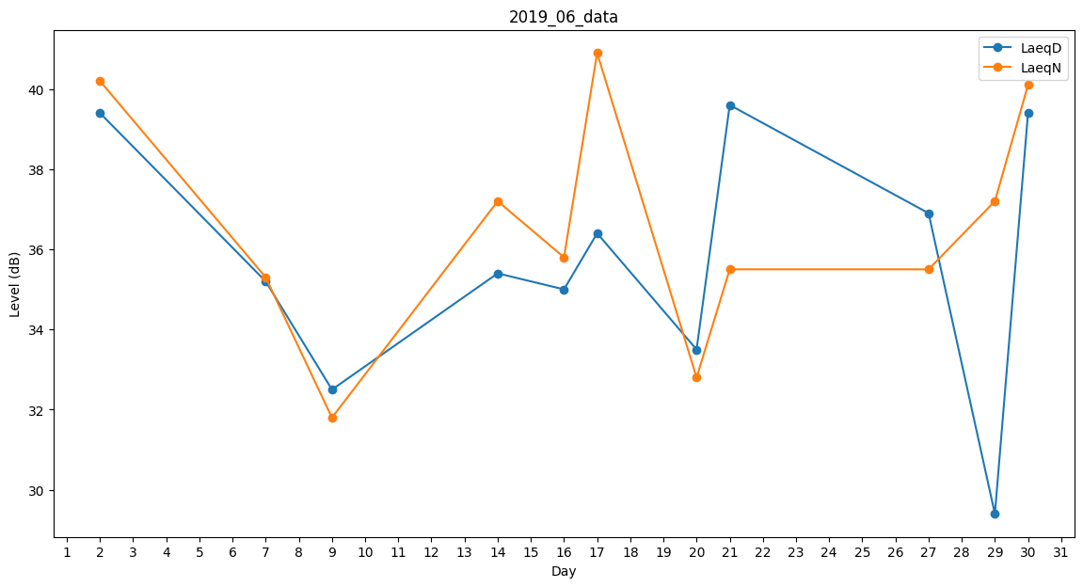
Day | LaeqD | LaeqN
1 | 34.5 | 0
2 | 39.4 | 40.2
3 | 33.6 | 0
4 | 0 | 0
5 | 0 | 0
6 | 0 | 0
7 | 35.2 | 35.3
8 | 0 | 35.5
9 | 32.5 | 31.8
10 | 0 | 0
11 | 0 | 0
12 | 0 | 0
13 | 0 | 0
14 | 35.4 | 37.2
15 | 0 | 0
16 | 35 | 35.8
17 | 36.4 | 40.9
18 | 39.6 | 0
19 | 0 | 0
20 | 33.5 | 32.8
21 | 39.6 | 35.5
22 | 37.4 | 0
23 | 41 | 0
24 | 0 | 37.2
25 | 32.7 | 0
26 | 0 | 35.8
27 | 36.9 | 35.5
28 | 38.4 | 0
29 | 29.4 | 37.2
30 | 39.4 | 40.1

